벤포드 분석
분석 계정과목: | 1_보통예금(10301)
금액 기준열: | 차변

벤포드 법칙 분석 결과
첫째 자리 수 | 실제 건수 | 실제 분포 (%) | 벤포드 분포 (%) | 차이 (%)
1 | 174 | 25.9 | 30.1 | -4.2
2 | 145 | 21.5 | 17.6 | 3.9
3 | 62 | 9.2 | 12.5 | -3.3
4 | 74 | 11 | 9.7 | 1.3
5 | 79 | 11.7 | 7.9 | 3.8
6 | 41 | 6.1 | 6.7 | -0.6
7 | 31 | 4.6 | 5.8 | -1.2
8 | 32 | 4.8 | 5.1 | -0.3
9 | 35 | 5.2 | 4.6 | 0.6

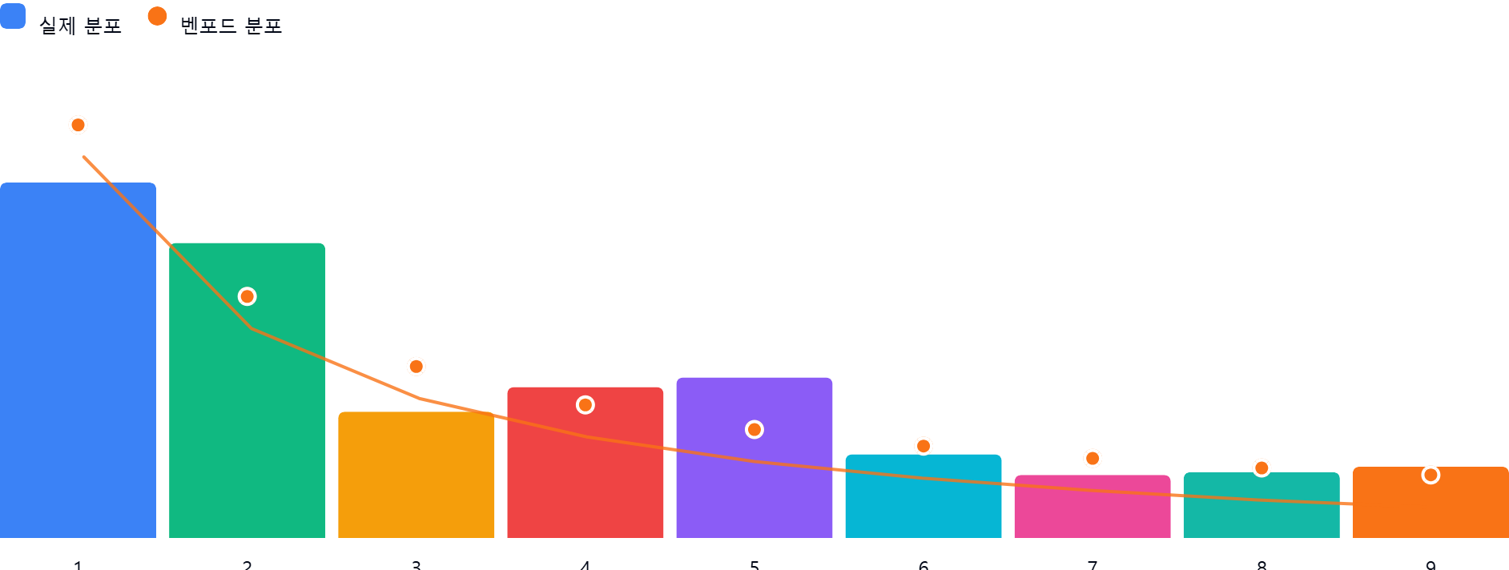

AI 감사인 의견
숙련된 회계 감사인의 관점에서 귀하께서 제공해주신 '1_보통예금(10301)' 계정의 벤포드 법칙(Benford's Law) 분석 결과를 검토한 의견입니다.

---

### 1. 전반적 평가
분석 대상인 673건의 보통예금 데이터는 **전반적으로 벤포드 법칙의 분포 경향성을 어느 정도 따르고 있으나, 일부 구간에서 편차가 관찰되는 상태**입니다.

* **긍정적 측면:** 1로 시작하는 숫자의 비중(25.9%)이 가장 높게 나타나 벤포드 법칙의 기본 원리(앞자리 숫자가 작을수록 빈도가 높음)를 충족하고 있습니다. 6~9의 높은 숫자 구간에서는 벤포드 기대치와 비교적 근접한 분포를 보입니다.
* **주의가 필요한 측면:** 특정 구간(특히 2, 5)에서 기대치 대비 3.8%p~3.9%p 이상의 편차가 발생하고 있습니다. 이는 단순한 우연일 수도 있으나, 데이터 생성 과정에 특정 패턴(예: 승인 한도액, 정액 입금 등)이 개입되었을 가능성을 배제할 수 없습니다.

### 2. 특이사항 및 잠재적 위험 분석
이번 분석에서 차이가 5% 이상인 구간은 없으나, 다음의 **2와 5구간의 편차**는 감사적 관점에서 주목할 필요가 있습니다.

* **2로 시작하는 데이터의 과다 (+3.9%p):**
* **의미:** 200만 원대, 2,000만 원대 등 '2'로 시작하는 거래가 비정상적으로 많음을 의미합니다.
* **잠재적 위험:** 특정 금액대(예: 200만 원, 2,000만 원 등)를 기준으로 승인 절차가 나뉘거나, 특정 한도 내에서 분할 입금되는 패턴이 존재할 수 있습니다. 반복적인 '2'로 시작하는 거래가 특정 거래처나 계정과목에 집중되어 있는지 확인이 필요합니다.
* **5로 시작하는 데이터의 과다 (+3.8%p):**
* **의미:** 500만 원대, 5,000만 원대 등의 거래가 기대치보다 높게 나타납니다.
* **잠재적 위험:** 내부 통제 체계상 결재 권한(Approval Limit)이 500만 원 또는 5,000만 원 단위로 설정되어 있을 경우, 이를 회피하거나 맞추기 위한 인위적 조정(Structuring)의 흔적일 수 있습니다.

### 3. 권고사항
벤포드 분석은 이상 징후를 발견하는 '스캐닝' 도구일 뿐, 그 자체가 부정이나 오류를 단정하지는 않습니다. 후속 조치로 다음 사항을 권고합니다.

1. **세부 데이터 필터링(Drill-down):**
* 첫째 자리가 '2'와 '5'인 거래 건들을 별도로 추출하여, 해당 거래들의 **상대 계정(대변), 거래처, 거래 빈도**를 분석하십시오.
* 특히, 동일한 금액이 반복적으로 발생하는지, 특정 일자에 집중되어 있는지 확인하십시오.
2. **결재 한도 및 승인 프로세스 확인:**
* 회사의 내부 결재 규정상 200만 원, 500만 원, 2,000만 원, 5,000만 원 등 특정 금액대가 중요한 승인 임계치인지 확인하십시오. 임계치 직전의 금액(예: 499만 원 등)이 다수 존재하는지 조사하는 것이 효과적입니다.
3. **거래 적시성 확인:**
* 보통예금의 특성상 입금 원천이 불분명하거나, 가수금 성격의 입금이 섞여 있는지 샘플링 조사를 실시하십시오.
4. **추가 분석 제언:**
* 단순 첫째 자리뿐만 아니라 **'둘째 자리'** 분석을 병행하면 데이터의 조작 여부를 보다 정밀하게 파악할 수 있습니다. (인위적으로 숫자를 만드는 경우 둘째 자리에 특정 숫자를 사용하는 경향이 있습니다.)

**결론:** 현재 데이터는 심각한 부정 징후로 단정하기엔 무리가 있으나, 특정 금액 구간으로의 쏠림 현상이 관찰되므로 해당 구간의 상세 내역을 무작위 샘플링하여 실물 증빙(통장 사본, 입금증 등)과 대조하는 실증 절차를 수행하시길 권장합니다.

